修改
宁波品秀美容科技有限公司 宁波高新区江南路1528号高新科技广场2号楼10楼 电话：0574-27889688 传真：0574-27889655 sales@hair-brushes.com lucky@jsiu.com
订单
供货商： | N/A |  |  |  | 订单号
电话： | N/A |  |  |  | 日期 | 2025年09月02日
联系人： | N/A |  |  |  | 订单安排人 | N/A
产品编号 | 产品图片 | 描述 | 数量/个 | 单价 | 金额 | 包装方式
NW-GRAY1 | 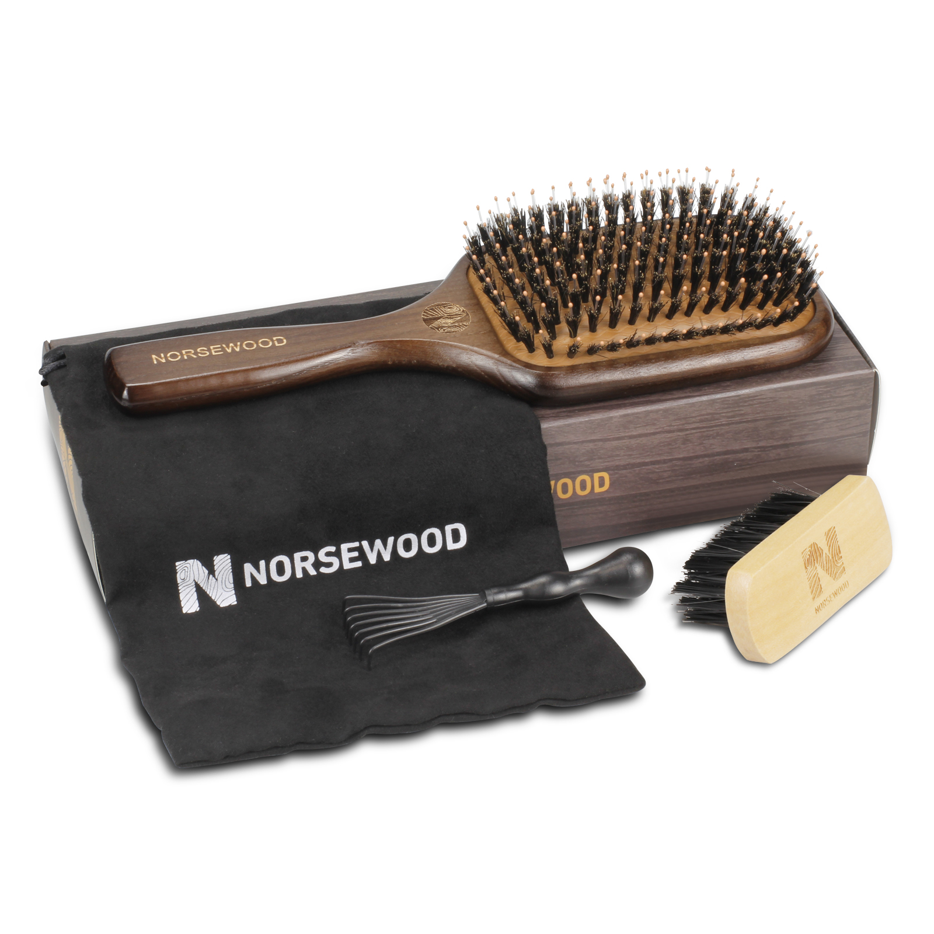 | norsewood灰色榉木气垫猪鬃梳（bass） 常规尺寸 | 0PCS | ¥0.00 |  | N/A

 | 以上价格含税运含包装
进仓地址： | N/A
付款方式: | N/A |  |  |  | 色卡 | Logo
交货时间: | 2025年09月17日 |  |  |  | N/A | N/A
箱规: | N/A |  |  |  | N/A | N/A
产前确认样: | N/A |  |  |  | N/A | N/A
出货样: | N/A |  |  |  | N/A | N/A
注意事项: |  |  |  |  | N/A | N/A
N/A
N/A
N/A
N/A
N/A
N/A
N/A
N/A
N/A
N/A
N/A
N/A

 | 宁波品秀美容科技有限公司 |  |  | N/A
 | ---------------------- |  |  | ----------------------

